Sheet1
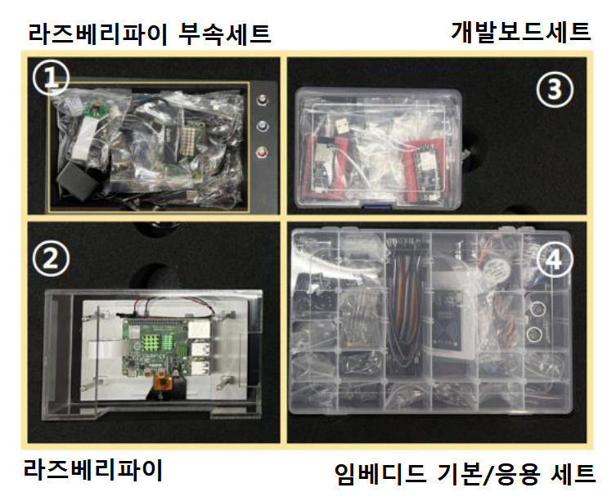 누락 키트 조사 / 키트 검수를 통해 초기 불량 부품을 아래에 체크 정상 부품은 체크하지 않습니다. 파일 이름 : 임베디드_지역반_키트번호_이름으로 저장해서 반장에게 제출 ex) 임베디드_서울20반_1_홍길동

 | 지역 | 분반 | 학번 | 이메일 | 전화번호 | 성명 | 구분 | 분류 | 부품명 | 고장 발견 시기 | 분류 (누락 / 고장) | 증상
예시 | 서울 | 20 | 10000000 |  |  | 김싸피 | 임베디드 PJT |  | 라즈베리파이5 | 2030-10-12 | 고장 | 무한 재부팅, SD카드 새것으로 변경해도 같은 현상
예시 | 서울 | 20 | 10000000 |  |  | 김싸피 | 임베디드 PJT |  | 센스햇 | 2030-10-12 | 누락 | -
1 |  |  |  |  |  |  | 임베디드 PJT |  | 라즈베리파이5
2 |  |  |  |  |  |  | 임베디드 PJT |  | 센스햇 본체
3 |  |  |  |  |  |  | 임베디드 PJT |  | 센스햇 핀 헤더 (2 x 20)
4 | 서울 | 21 | 1247823 | wogh8615@gmail.com | 010-5423-8616 | 정재호 | 임베디드 PJT |  | 브레드보드 | 2024-10-10 | 고장
5 |  |  |  |  |  |  | 임베디드 PJT |  | SD카드
6 |  |  |  |  |  |  | 임베디드 PJT | 라즈베리파이 부속세트 | SD카드 리더기
7 | 서울 | 21 | 1247823 | wogh8615@gmail.com | 010-5423-8616 | 정재호 | 임베디드 PJT | 부속 세트 | Cable - Micro 5핀 케이블 - 2개 | 2024-10-10 | 누락
8 |  |  |  |  |  |  | 임베디드 PJT |  | Cable - Mini 5핀 케이블
9 |  |  |  |  |  |  | 임베디드 PJT |  | Cable - USB 연장케이블
10 |  |  |  |  |  |  | 임베디드 PJT |  | Cable - MicroHDMI 케이블
11 |  |  |  |  |  |  | 임베디드 PJT |  | HDMI to Micro HDMI 변환 젠더
12 |  |  |  |  |  |  | 임베디드 PJT |  | 라즈베리파이4,5 공용 어댑터(5V 4A)
13 |  |  |  |  |  |  | 임베디드 PJT |  | 파이카메라 (v3)
14 |  |  |  |  |  |  | 임베디드 PJT |  | Camera 리본 케이블
15 |  |  |  |  |  |  | 임베디드 PJT | 라즈베리파이 | Display 리본 케이블
16 |  |  |  |  |  |  | 임베디드 PJT |  | 7인치 LCD 디스플레이
17 |  |  |  |  |  |  | 임베디드 PJT |  | STMF103RB(누클레오보드)
18 |  |  |  |  |  |  | 임베디드 PJT |  | FPB-RA6E1(르네사스보드)
19 |  |  |  |  |  |  | 임베디드 PJT |  | ESP32(NodeMCU) 2개
20 |  |  |  |  |  |  | 임베디드 PJT |  | OLED(SPI용)
21 |  |  |  |  |  |  | 임베디드 PJT |  | DS3231(RTC모듈)
22 |  |  |  |  |  |  | 임베디드 PJT |  | 선풍기날개
23 |  |  |  |  |  |  | 임베디드 PJT |  | DC모터
24 |  |  |  |  |  |  | 임베디드 PJT | 개발보드세트 | 소형 진동모터
25 |  |  |  |  |  |  | 임베디드 PJT |  | 2n2222A 트랜지스터 4개
26 |  |  |  |  |  |  | 임베디드 PJT |  | USBtoRS485
27 |  |  |  |  |  |  | 임베디드 PJT |  | TTLtoRS485 2개
28 |  |  |  |  |  |  | 임베디드 PJT |  | 4x4 키패드
29 |  |  |  |  |  |  | 임베디드 PJT |  | FT232(UART)
30 |  |  |  |  |  |  | 임베디드 PJT |  | 8x7 LED모듈
31 |  |  |  |  |  |  | 임베디드 PJT |  | HM-10(블루투스모듈)
32 |  |  |  |  |  |  | 임베디드 PJT |  | BMP280(압력,고도,기압센서)
33 |  |  |  |  |  |  | 임베디드 PJT |  | 가변저항10k
34 |  |  |  |  |  |  | 임베디드 PJT |  | 조이스틱
35 |  |  |  |  |  |  | 임베디드 PJT |  | 릴레이
36 |  |  |  |  |  |  | 임베디드 PJT |  | 시프트레지스터
37 |  |  |  |  |  |  | 임베디드 PJT |  | 7세그먼트 FND
38 |  |  |  |  |  |  | 임베디드 PJT |  | 저항 220옴 5개 이상
39 |  |  |  |  |  |  | 임베디드 PJT |  | 저항 10k옴 5개 이상
40 |  |  |  |  |  |  | 임베디드 PJT |  | LED 5개 이상
41 |  |  |  |  |  |  | 임베디드 PJT |  | SMD RGB 삼색LED
42 |  |  |  |  |  |  | 임베디드 PJT |  | 부저
43 |  |  |  |  |  |  | 임베디드 PJT |  | MPU6050 가속도 자이로센서
44 |  |  |  |  |  |  | 임베디드 PJT | 임베디드 기본 / 응용 세트 | 레이저
45 |  |  |  |  |  |  | 임베디드 PJT |  | 점퍼케이블
46 |  |  |  |  |  |  | 임베디드 PJT |  | Tack스위치 3개 이상
47 |  |  |  |  |  |  | 임베디드 PJT |  | RFID 리더기 모듈 3종 세트
48 |  |  |  |  |  |  | 임베디드 PJT |  | 로터리엔코더
49 |  |  |  |  |  |  | 임베디드 PJT |  | 스텝모터
50 |  |  |  |  |  |  | 임베디드 PJT |  | 스텝모터 드라이버
51 |  |  |  |  |  |  | 임베디드 PJT |  | 서보모터
52 | 서울 | 21 | 1247823 | wogh8615@gmail.com | 010-5423-8616 | 정재호 | 임베디드 PJT |  | 초음파센서 거리센서 | 2024-10-10 | 고장
53 |  |  |  |  |  |  | 임베디드 PJT |  | DHT11 온습도센서
54 |  |  |  |  |  |  | 임베디드 PJT |  | IR리시버 적외선 수신기
55 |  |  |  |  |  |  | 임베디드 PJT |  | 버튼
56 |  |  |  |  |  |  | 임베디드 PJT |  | IR에미션 적외선 발신기

